Hoja1
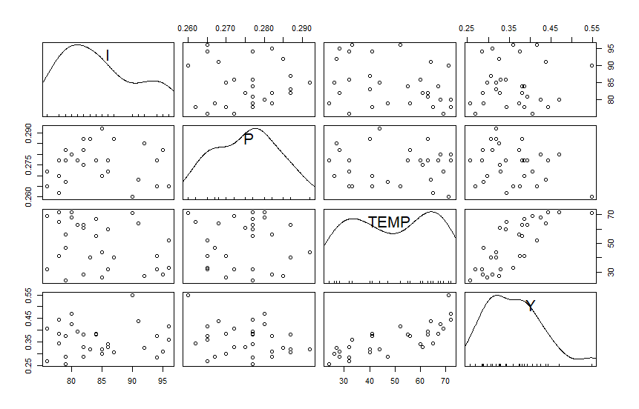
SEMANA | I | P | TEMP | Y
1 | 78 | 0.27 | 41 | 0.386 | No se observa una relaciòn lineal entre Y e I.
2 | 79 | 0.282 | 56 | 0.374
3 | 81 | 0.277 | 63 | 0.393
4 | 80 | 0.28 | 68 | 0.425
5 | 76 | 0.272 | 69 | 0.406
6 | 78 | 0.262 | 65 | 0.344
7 | 82 | 0.275 | 61 | 0.327
8 | 79 | 0.267 | 47 | 0.288
9 | 76 | 0.265 | 32 | 0.269
10 | 79 | 0.277 | 24 | 0.256
11 | 82 | 0.282 | 28 | 0.286
12 | 85 | 0.27 | 26 | 0.298
13 | 86 | 0.272 | 32 | 0.329
14 | 83 | 0.287 | 40 | 0.318
15 | 84 | 0.277 | 55 | 0.381
16 | 82 | 0.287 | 63 | 0.381
17 | 80 | 0.28 | 72 | 0.47
18 | 78 | 0.277 | 72 | 0.443
19 | 84 | 0.277 | 67 | 0.386
20 | 86 | 0.277 | 60 | 0.342
21 | 85 | 0.292 | 44 | 0.319
22 | 87 | 0.287 | 40 | 0.307
23 | 94 | 0.277 | 32 | 0.284
24 | 92 | 0.285 | 27 | 0.326
25 | 95 | 0.282 | 28 | 0.309
26 | 96 | 0.265 | 33 | 0.359
27 | 94 | 0.265 | 41 | 0.376
28 | 96 | 0.265 | 52 | 0.416
29 | 91 | 0.268 | 64 | 0.437
30 | 90 | 0.26 | 71 | 0.548

